Sheet1
章节 | 内容 | 道具 | 关卡数 | 说明 | 通关时长预估
故事 | 通过躲避大鹅的各种巡查，偷取鹅蛋，并逃离现场。 主角通过点击相应位置进行移动，主角暴露在看守者视线范围内，则暴露的位置将被锁定，看守者进行追捕，主角可以吹口哨，丢酒瓶，引诱看守者，通过爬铁丝网，剪铁丝网，爬下水道，躲避树，躲避看守者 |  | 36
第一章 | 看守者有：A大鹅执勤，b大鹅睡觉 | 口哨 酒瓶 | 12
第二章 | 加大鹅c，此大鹅整条线来回走动 加井盖， 偷盗者可以钻来钻去 加树 可以躲避 | 口哨 酒瓶 | 12
第三章 | 加铁丝网 。剪刀可以剪开铁丝网 加大鹅d 可以在几个方向整条直线轮流观测，一条线占两步 | 口哨 酒瓶 | 12

偷盗者 | 操作方式 | 使用的道具
主角 | 点击，点击要到达的位置进行移动，回合制 | 1 主角可以吹口哨，丢酒瓶，引诱看守者 2 通过爬铁丝网，剪铁丝网，爬下水道，躲避树，躲避看守者

看守者 | 位置、视线范围 | 移动与追击规则 | 声波叠加规则 | 反应规则 | 障碍物行走规则
大鹅-a | 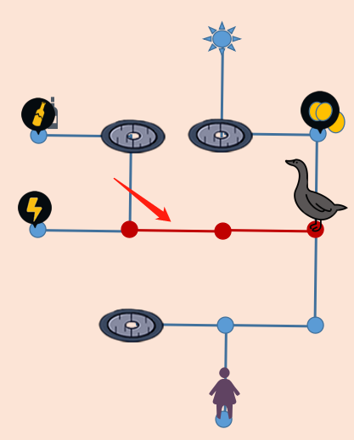 位置固定位置 直线三点监视范围。 主角暴露在视线内或道具声波波及到会被激活，和主角进行回合行动，按照锁定的位置去追击。 会有声波的行为有：口哨，酒瓶，剪铁丝网，偷蛋 | 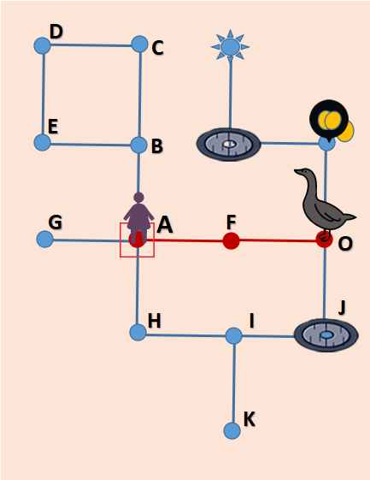 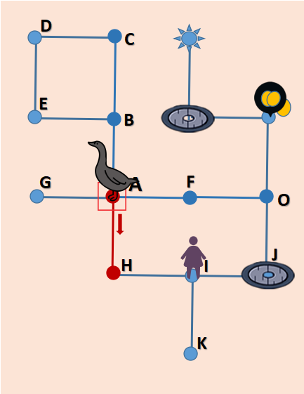 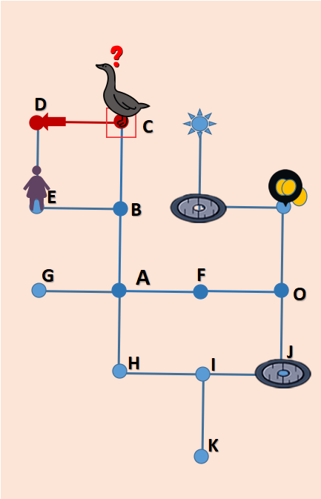 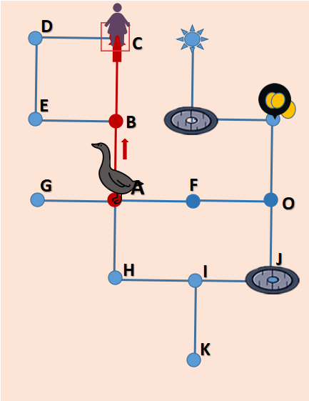 移动：无异样则在固定位置保持位置不动 1 大鹅被激活 按照可行走的最近的路线进行追击 如下图1 主角暴露在A A被锁定 同时大鹅a被激活进入追击状态，下一回合大鹅a移动到F进行追击 2 追击到锁定位置后，会根据主角逃跑的方向线转身查看，此时如三点视线内无异样，则追击状态结束，大鹅回合式返回原点。 例：如图2 主角从A点暴露，假设主角从A点逃向H点移动，最终移动到I点，此时大鹅从o点追击到a点转向H点查看，此时H点无异样，则追击结束，大鹅则回合式返回原点，假设大鹅到达A点转向H点，主角在H点，则被大鹅发现，追击成功。 3） 大鹅转向时，三点视频范围内，主角在第三点，则继续追击，直至转身看不到什么追击结束 例如：图3 主角从a点暴露，逃向B点，到达c点时，大鹅则从O点追击到A点 转身查看b和c点，此时，主角在C点，新的追击位置则发生改变，变为C点，则继续追击C点，如图4 主角从C点逃至E点时，大鹅从A点到达目标位置C，此时转身查看逃跑的方向D点，无异样，则追击结束 4）追击成功：追击状态中，主角如出现在大鹅前方一点，或大鹅转向查看时，出现在前方一点则表示被追捕到，非追击状态下，主角暴露在大鹅视频范围内，大鹅同时会切换追击状态，下一回合追击 B 道具声波引起的追击 使用道具（口哨和酒瓶或剪铁丝网）发出的声波，进行位置锁定追击： 只追击到目标位置，无异样则返回，不会转身查看。 | 1 追击者未看到人，由口哨，酒瓶，剪铁丝网，偷蛋的声波引起的追击，追击过程中，如有声波叠加，新的声波位置会覆盖旧的声波位置，进行新位置的追踪 2 主角在大鹅三点监视射程内，此时利用道具制造声波，追击者不受新声波影响，引诱无效 | 主角暴露引起的追击 1 切换追击状态： 第一步主角暴露的同时，大鹅切换追击状态 第二步追击 2 到达目标位置： 第一步到达目标位置并转向到主角逃跑的方向查看，无异样 即结束追击状态 第二步转身并显示返回的方向图标 第三步移动 声波引起的追击 1 切换追击状态：声波出来的同时，大鹅的追击状态被激活并转身到声波发出的方向 第二步追击 2 到达目标位置： 第一步到达目标位置，无异样 即结束追击状态 第二步转身并显示移动的方向 第三步移动返回 | 树 和铁丝网 大鹅不能直接穿越，要绕行，但可转身查看
大鹅-b | 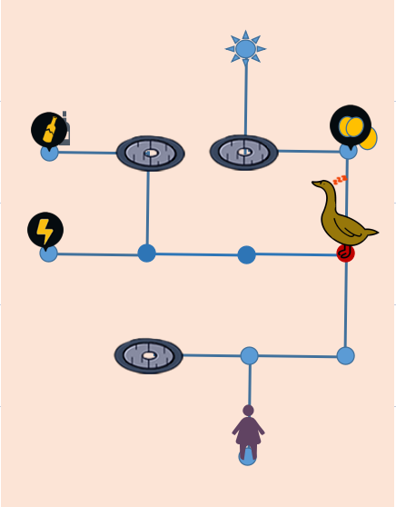 位于固定位置睡觉 睡觉状态无监视范围 会被声波惊醒激活，前提为声波有扩散到该位置 激活后进行追击，直线三点监视范围和大鹅a一样 | 1 无异样则保持位置不动 2 被声波唤醒 追击结束后，则会返回原位置上继续睡觉 3 移动与追击规则与大鹅a一样
大鹅-c | 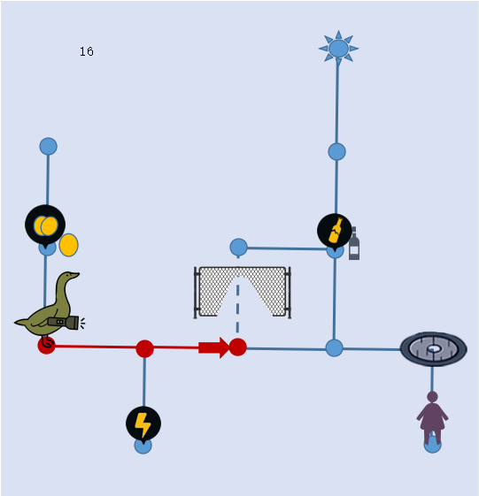 位于固定某条直线上，直线三点监视范围，回合式来回走动 | 1 路径：一整条直线 在一整条直线上，回合式的来回走动 2 被声波或主角引诱追击结束后，则会返回原直线路径上 来回走动 3 移动与追击规则与大鹅a一样
大鹅-d | 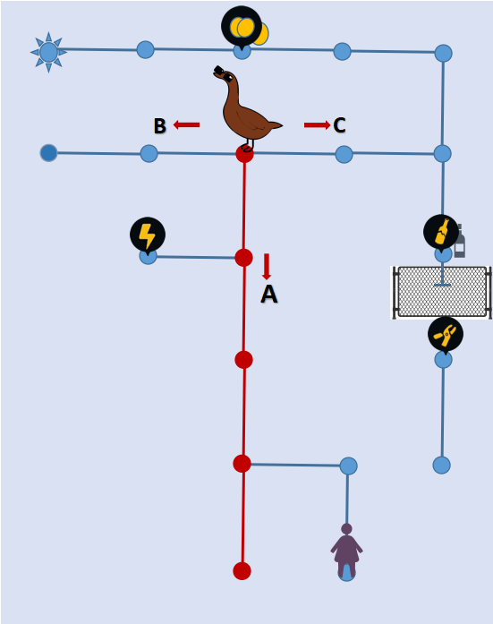 位于固定某条线上，监视范围为：整条直线 | 1 位于固定位置，观测整条直线，可视范围内的方向轮流勘察，一条线勘察两步。 如左图：大鹅d正勘察A条线，下一回合则提示转向，再下一回合则转到B条线， 2 被声波或主角引诱追击结束后，则会返回原位置上 继续轮流勘察 3 移动与追击规则与大鹅a一样

道具与图标 |  | 使用规则 | 使用后声波影响范围 | 拥有规则
口哨 | 点击 ，则 会在当下所在位置吹响口哨，该位置被锁定追击 | 1 以主角当前所处位置为中心，2*2范围内波及不到任何执勤者时，口哨的图标为 灰色不可用 在2*2格子范围能波及到执勤着时 按钮由 变为 ，可用。 2 使用口哨时，均以所有人当时所处位置为判定位置 | 使用后，该位置被锁定，根据使用的位置为中心，声波影响范围为 ：2*2格子的范围 | 系统赠送 无限使用
丢酒瓶 | 移动到有该 图标 的位置 ，会自动拾取酒瓶 此时，ui上的酒瓶图标，由 变成 ，点击 后在地图上点击选择投掷地点 进行投掷，使用后算操作了一步 | 1 只有在关卡中拾取酒瓶后才有酒瓶可用 2 丢酒瓶的位置选择规则： 以主角所在位置为中心，4*4格子范围且能波及到执勤者的所有位置均亮起，可供选择 3使用酒瓶时，都以投掷时当下所处位置为判定位置 | 使用后，该位置被锁定，以所投的位置为中心，声波影响范围为 ：4*4格子范围 | 游戏内拾取
偷蛋 | 移动到该位置后点击 进行偷取 | 偷取后，该位置被锁定 | 以所在位置为中心，声波影响范围为 ：4*4格子范围
铁丝网 | 铁丝网 钳子图标 停止线 | 移动到该位置后 点击 ，即剪开铁丝网 当铁丝网被剪开后，停止线 变为 | 声波影响范围：2*2 格子
 | 可穿越的铁丝网 | 主角可穿越，看守者需绕行不能穿越
 | 如右图： 移动到A井盖时，B井盖上方会出现 点击B井盖上方的 则主角会从A井盖跳下，在B 井盖跳出。 如地图有多个井盖，主角移动到某中一个井盖，其他 井盖上方均会出现 | 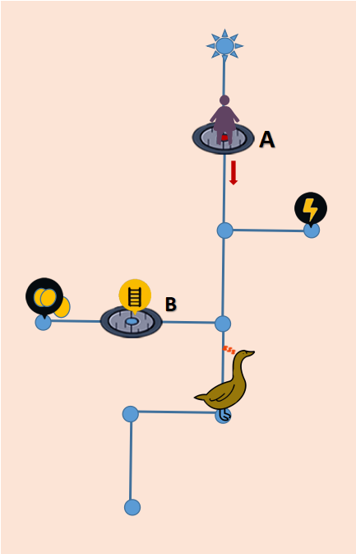 | 无声波
 | 出口图标 | 未完成任务状态，出口图标为灰色，完成任务后，出口状态变为亮色
 | 躲避树 下一步图标 | 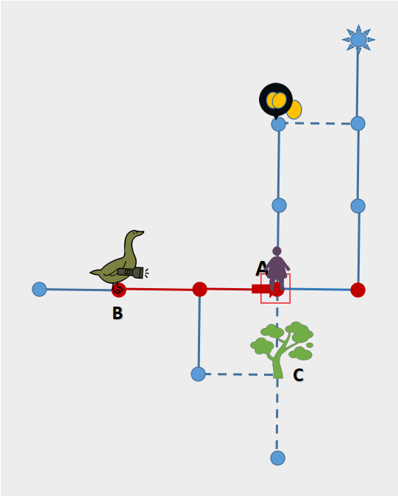 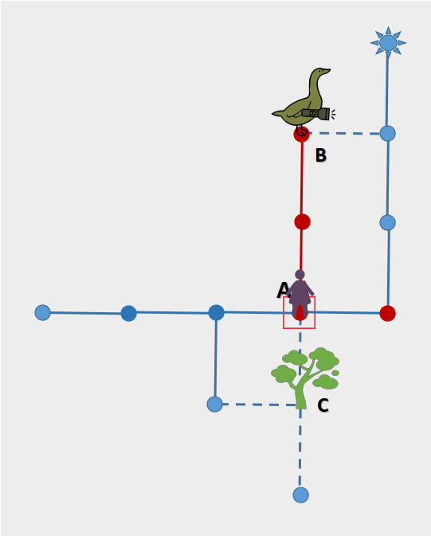 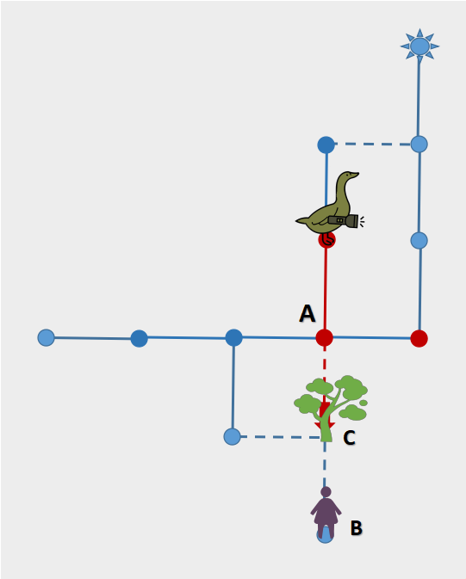 移动到树的位置 则会进入树中进行躲避 躲避后，树上后出现 点击 表示主角依旧在树中，进入下一回合 1 例下图1和例下图2 大鹅未被激动时，主角在A点暴露位置，躲进C 点，此时大鹅从B点到达A点，转向C时，是看不到主角的 2 例图3 主角在B点，大鹅未被激活状态，此时主角躲进C点，闯入大鹅监视范围，C点被会定位，此时主角不在树中跳出，大鹅直接移动到A点，主角就会在树中被发现，并追击成功
 | 体力获取图标 | 移动到该位置，则自动弹出转盘，随机抽取体力
 | 取消投掷酒瓶图标 | 点击ui上的 图标，此时图标会换成 ，点击 即可取消投掷行为
 | 转向的方向图标 | 位于巡查鹅 上方，显示转向的方向
 | 移动方向图标 | 位于大鹅上方，到达目标位置，结束追击后，返回的方向显示
 | 惊讶图标 | 位于大鹅上方，大鹅被激活进入追击状态图标
 | 睡觉图标 | 位于睡觉鹅 上方，表示睡觉
 | 疑问图标 | 位于大鹅上方，大鹅追击到目标位置后，无异样时，显示出的疑问图标
 | 追击移动视线图 | 当大鹅被激活进入追击移动状态时，视线图由 变为
 | 主角移动时的，位置显示框
 | 位置定位框 和声波扩散框 | 用于位置定位的框 ，此时框进行大小切换闪烁。 用于声波扩散框，一大一小的框 由小到大扩散开来

广告设计
关卡提示 | 看视频获取
体力获取 | 24小时无限体力/ 一次获得10点体力

关卡13-24
13 |  | 14 |  |  | 15
A
B
C

16 |  | 17 |  |  |  | 18

19 | 20 |  | 21

22 |  | 23 |  | 24

